Sheet1
动作名称 | 动作要点说明 | 图片
预备式：甲乙并步直立 |  | 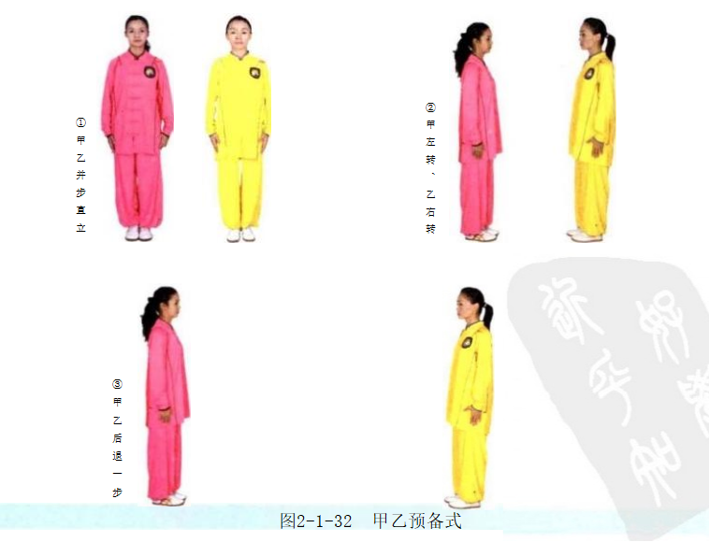
甲乙单鞭起势 | (1)甲乙同出左脚，两脚开立(图2-1-33①)。 (2)甲乙两臂平举(图2-1-33②)。 (3)甲乙两手下按(图2-1-33③)。 (4)甲乙上体左转，两手划弧；同时右脚向右侧斜前方出步，脚跟着地(图 2-1-33④)。 (5)甲乙双手继续划弧，重心移至右腿，屈膝，身体右转；收左脚，成虚步 (图2-1-33⑤)。 (6)甲乙重心仍在右腿，出左脚，脚跟着地成右坐步；右手划弧在右上方成 勾手，左掌划弧至胸前(图2-1-33⑥)。 (7)甲乙重心前移成左弓步；右手勾手保持不动，左手翻掌前推(图2-1- 33⑦)。 动作要点：屈膝、松腰、敛臀，两臂放松；然后，利用蹬腿拔腰的力量带动 手臂上举；沉气、落胯，利用身体的沉劲，促进两手下按。 | 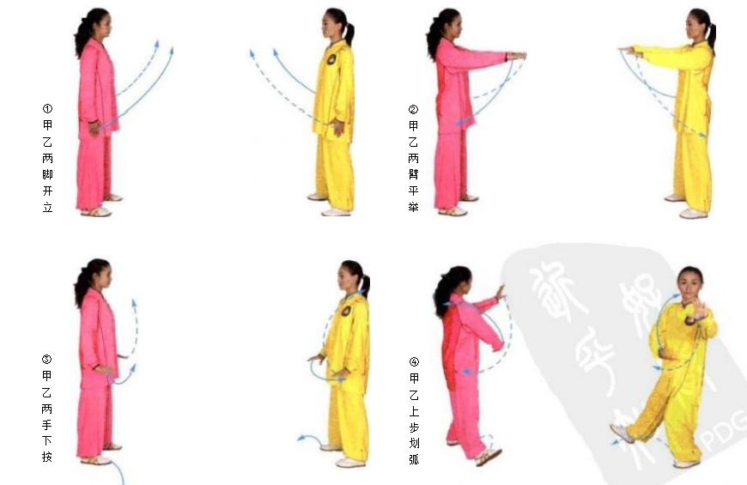 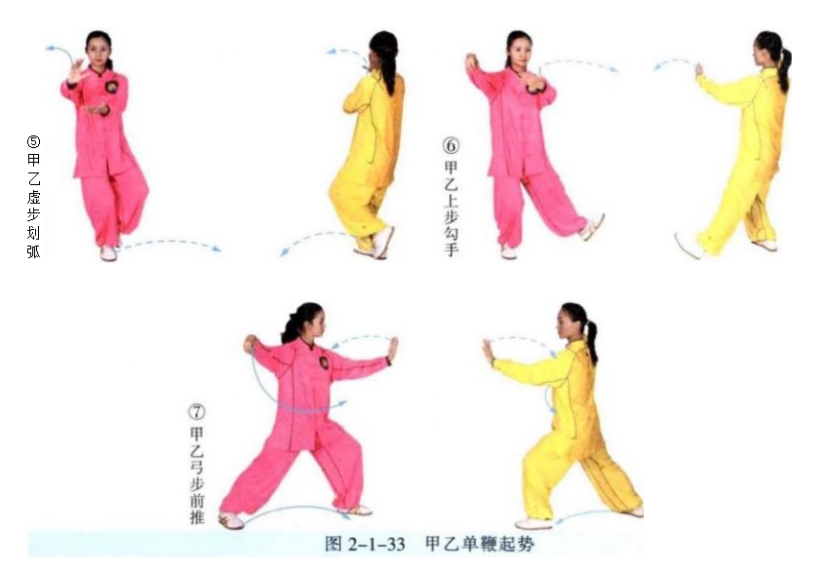
甲乙右捋按势 | 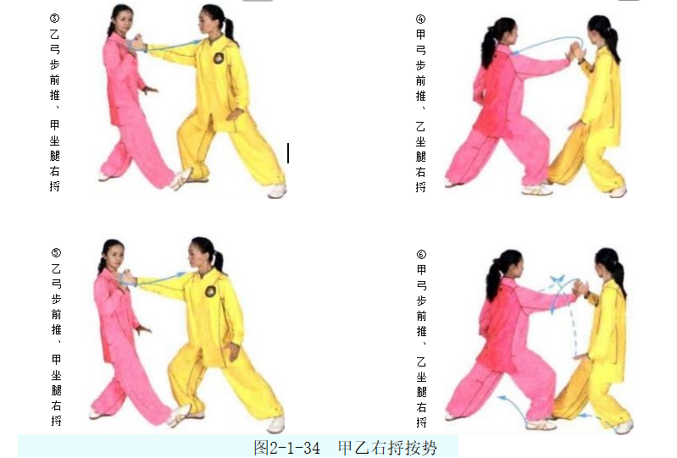 (1)甲乙重心移至左腿，右脚虚提，左手移至右肩前，右手向下划弧至左腹 前，两手体前合抱(图2-1-34①)。 (2)甲乙右脚上步，右手上拥，右手腕部相搭(图2-1-34②)。 (3)乙方右手按住甲方右腕前推；甲方重心后移，上体右转，用右腕拥接乙 的推掌并向右侧引化(图2-1-34③)。 (4)甲方右手按住乙方右腕前推；乙方重心后移，上体右转，用右腕拥接甲 的推掌并向右侧引化(图2-1-34④)。 (5)同(3)(图2- 1- 34⑤)。 (6)同(4)(图2 - 1 - 34⑥)。 动作要点：转腰引化，不可用力横拨。 | 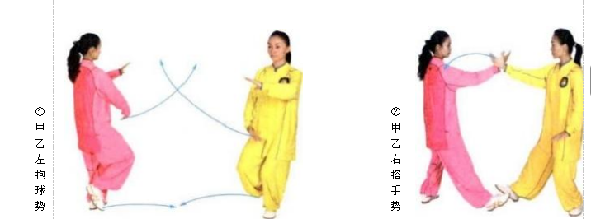
甲乙左捋按势 | (1)甲方右脚退步，左手上拥；乙方左脚上步，左手上拥，双方左手腕部相 搭(图2-1-35①②)。 (2)乙重心前移成左弓步，左掌翻转前推；甲重心后移成右坐步，上体左 转，用左手腕搭住乙左掌，后捋(图2-1-35③)。 (3)甲重心前移成左弓步，左掌翻转前推；乙重心后移成右坐步，上体左 转，用左手腕搭住甲左掌，后捋(图2-1-35④)。 (4)同(2)(图2- 1-35⑤)。 (5)同(3)(图2- 1- 35⑥)。 动作要点：甲方右手进攻换成左手进攻时，手上要有点控制力，逼迫或暗示 对方换手。 | 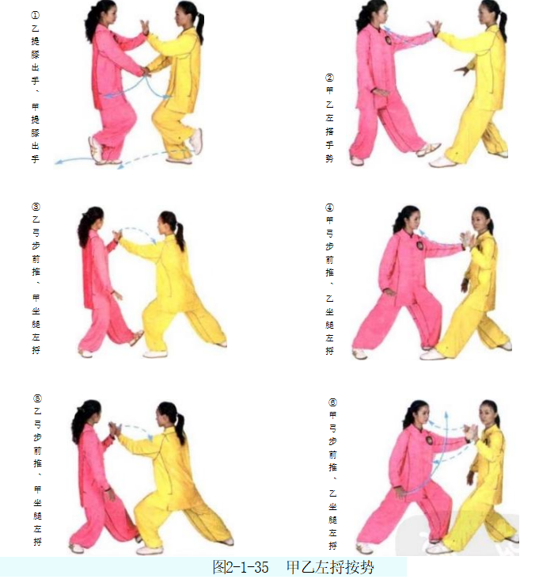
甲右进步搬拦捶、 乙退步双穿左按掌 | (1)乙方左弓步前推，甲方坐腿引化；随后，甲上右步搬拳，乙退左步走化 (图2-1-36①②)。 (2)乙方左腿后坐，右掌前穿，指向甲方喉部；甲方左脚上步，左手拦住乙 方的右臂(图2-1-36③)。 24 (3)甲方重心前移成左弓步，右拳击打乙方胸部；乙方退右步，重心右后 移，左手下按甲方右腕(图2-1-36④)。 动作要点：双方的手臂要柔和地粘贴在一起；甲方右拳搬后要松柔下来，随 乙方的下按而回收；拦掌后要随乙方的化劲继续推送；出拳后要随乙方的下按而 走 化 。 | 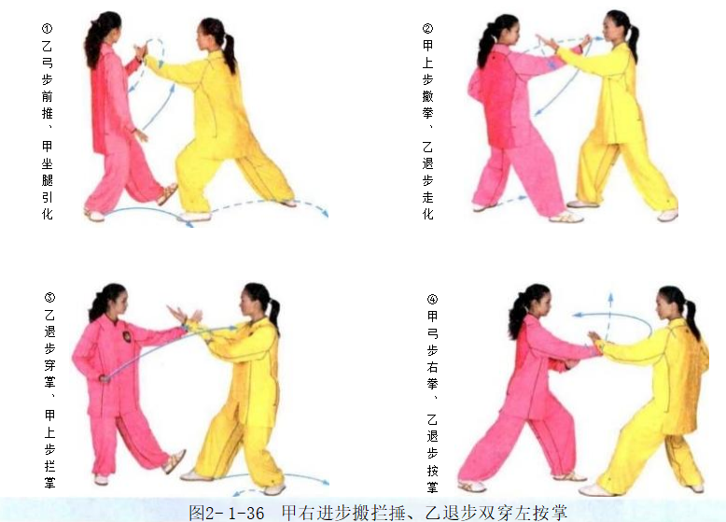
甲左进步搬拦捶、 乙退步双穿右按掌 | (1)乙重心前移成左弓步，同时右掌前穿；甲重心后移成右坐步，出左拳格 挡乙穿掌(图2-1-37①)。 (2)乙重心后移成右坐步，同时左掌前穿；甲方重心前移成左弓步，出右掌 拦挡乙方穿掌(图2-1-37②)。 (3)甲方上右步成右弓步，左拳由腰际击出；乙方左脚后退，同时出右掌按 挡甲方左拳(图2-1-37③)。 | 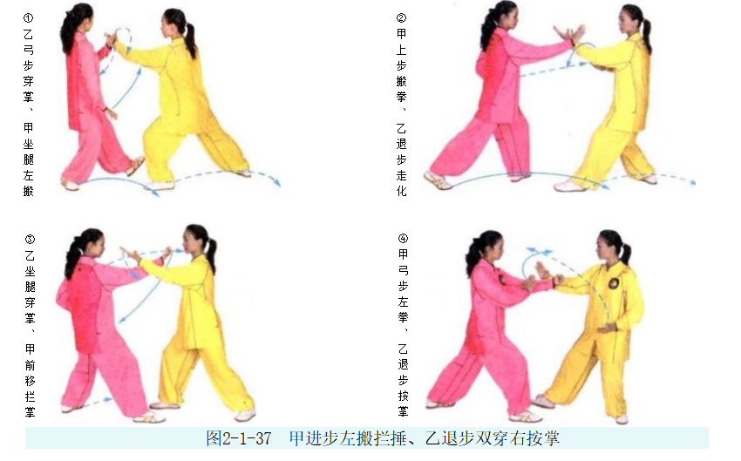
乙右进步搬拦捶、 甲退步双穿左按掌 | 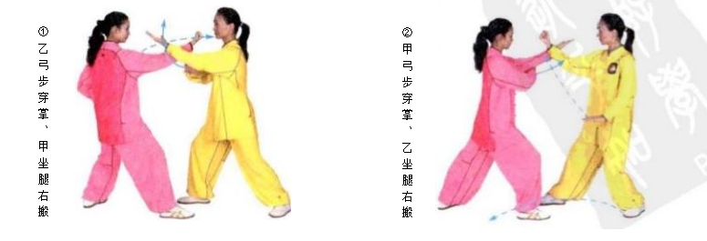 (1)乙方重心前移成右弓步，同时左掌前穿；甲方重心后移成左坐步，出右 拳格挡乙方穿掌(图2-1-38①)。 (2)甲方重心前移成右弓步，同时左掌前穿；乙方重心后移成左坐步，出右 拳格挡乙方穿掌(图2-1-38②)。 (3)甲方重心后移成左坐步，同时右掌前穿；乙左脚上步，出左掌拦挡甲方 穿掌(图2-1-38③)。 (4)乙方重心前移成左弓步，同时出右冲拳；甲右脚退步，重心后移，同时出左掌按挡乙方冲拳(图2-1-38④)。 | 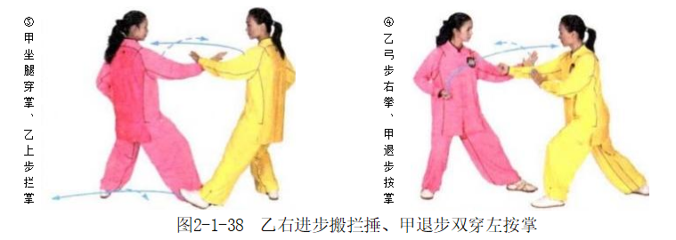
乙左进步搬拦捶、 甲退步双穿右按掌 | (1)甲重心前移成左弓步，同时右掌前穿；乙重心后移成右坐步，并出左搬 拳格挡甲方穿掌(图2-1-39①)。 (2)甲重心后移成右坐步，同时左掌前穿；乙右脚上步，同时出右掌拦挡甲 方穿掌(图2-1-39②)。 (3)乙重心前移成右弓步，同时出左冲拳；甲左脚退步，同时出右掌按挡乙方冲拳(图2-1-39③)。 | 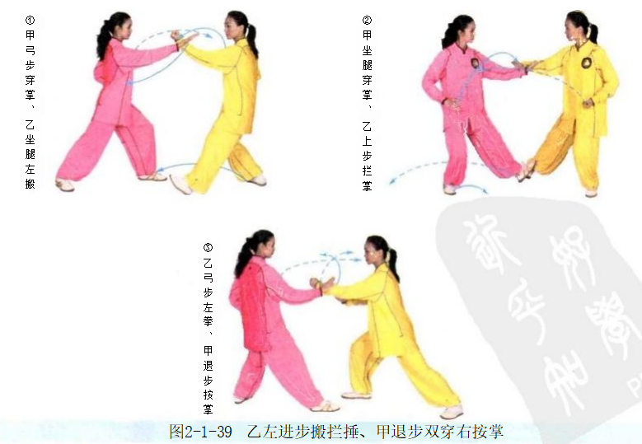
甲乙如封似闭 | (1)甲方重心前移成右弓步，左掌前穿，指向乙方的喉部；乙方重心后移， 右手向右捋甲方左肘(图2-1-40①)。 (2)乙方左手捋甲方左腕，双手推按甲方左臂，甲两臂外拥，后移重心引化 (图2-1-40②)。 (3)甲方两手外分，将乙方两手引向体侧，乙方顺势跟随(图2-1-40③)。 (4)甲方重心前移成右弓步，双手向前推掌；乙方重心后移，两掌外分引化 (图2-1-40④)。 (5)乙方重心前移，双手前推甲方两臂；甲方重心后移，两手上托乙方两臂 (图2-1-40⑤)。 动作要点：封用开劲引化，闭用合劲进逼。 | 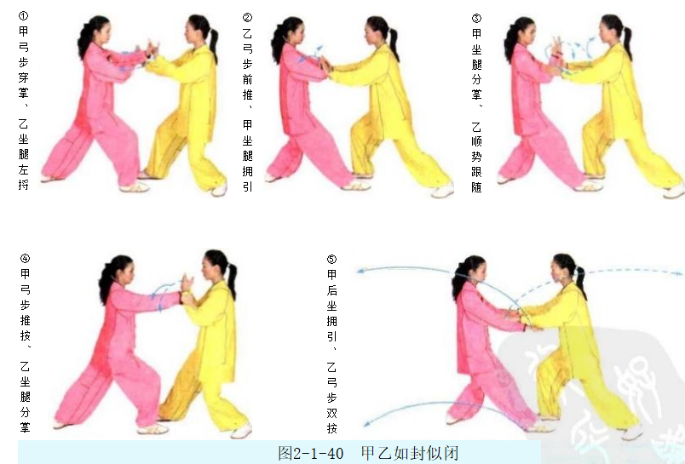
甲乙十字手收势 | (1)甲方右脚退步，右手平拉；乙方重心左移，左手平拉(图2-1-41①)。 (2)甲方右脚收回，十字合抱；乙方左脚收回，十字合抱(图2-1-41②)。 (3)甲乙两手平伸(图2- 1-41③)。 (4)甲乙两手下落(图2- 1-41④)。 (5)甲乙左脚并步(图2- 1-41⑤)。 | 